ניתוח איזור לעסקאות דמה
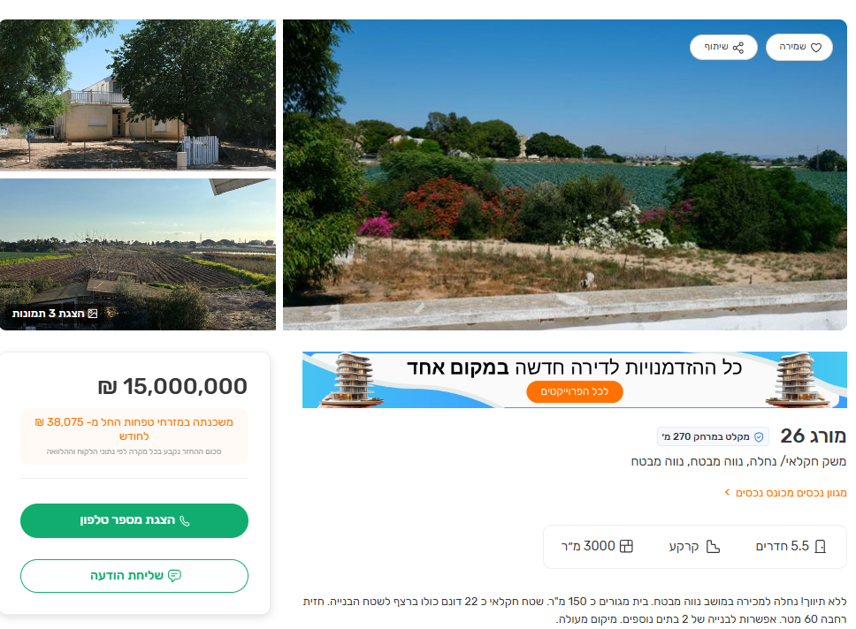
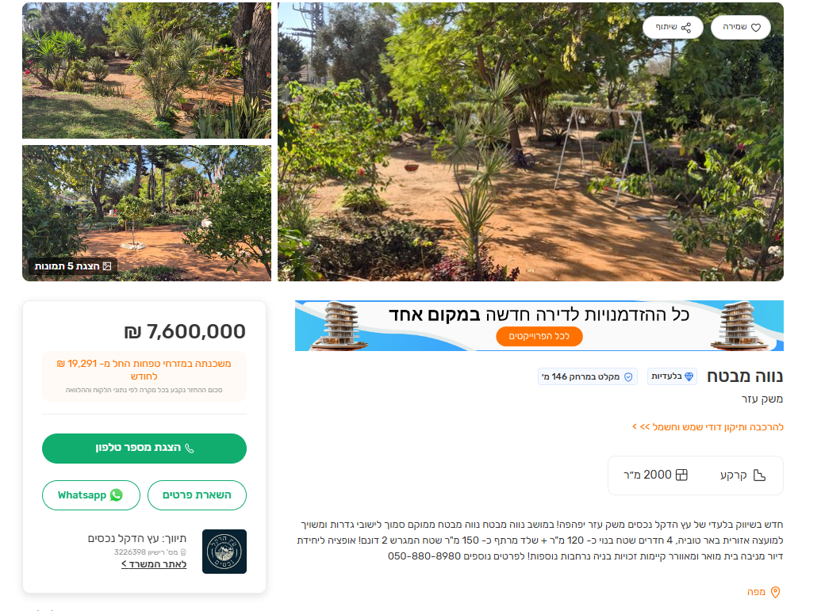
שומת
שווי מ"ר אקו'
אחוז שנתי
שנים להיוון
שווי עדכני
שווי לשומה | ₪ 11,000

תחשיב לפי מכירות בהרחבה
תאריך | גו"ח | מחיר עסקה | שטח המגרש | שטח בנוי | שנת בניה | התאמה למועד קובע | בניכוי יזמי 5% | עלויות בניה למ"ר | יתרה לקרע כולל | שטח אקו' | שווי מתואם כולל מעמ ופיתוח

מס"ד | גוש חלקה | יום מכירה | יישוב | תמורה מוצהרת בש"ח | בניכוי רווח יזמי 5% | שנת בניה | שטח מגרש | שטח בנוי ע"פ היתר | תרומת הבנוי | שווי יתרת קרקע | מקדם בתאמה לזמן | שווי מגרש מתואם | שטח מבונה אקו' | שווי מ"ר מבונה אקו'
1 | 005007-0090 | 2025-11-02 | נווה מבטח | ₪ 5,700,000 | ₪ 5,428,571 | 1998 | 801 | 135 | ₪ 1,012,500 | ₪ 4,416,071 | 1 | ₪ 4,416,071 | 380.925 | ₪ 11,593
2 | 005007-0061 | 2024-12-18 | נווה מבטח | ₪ 5,600,000 | ₪ 5,333,333 | 1994 | 750 | 191 | ₪ 1,337,000 | ₪ 3,996,333 | 1.07 | ₪ 4,276,077 | 372 | ₪ 11,495
ממוצע |  |  |  |  |  |  |  |  |  |  |  |  |  | ₪ 11,544
בהתאמה לבעלות /0.97 |  |  |  |  |  |  |  |  |  |  |  |  |  | ₪ 11,901
מקדם התאמה לנחלה |  |  |  |  |  |  |  |  |  |  |  |  |  | 0.9
שווי מ"ר לנחלה |  |  |  |  |  |  |  |  |  |  |  |  |  | ₪ 10,711
לשומה |  |  |  |  |  |  |  |  |  |  |  |  |  | ₪ 11,000

 | ניתוח שטח אקו' מס"ד 1 |  |  |  | שטח מגרש |  | ניתוח שטח אקו' מס"ד 1 |  |  |  | שטח מגרש
 | מהות | שטח | מקדם | סה"כ | 801 |  | מהות | שטח | מקדם | סה"כ | 750
 | עיקרי | 225 | 1 | 225 |  |  | עיקרי | 225 | 1 | 225
 | ממ"ד | 5 | 0.9 | 4.5 |  |  | ממ"ד | 5 | 0.9 | 4.5
 | יתרת שירות | 22.5 | 0.5 | 11.25 |  |  | יתרת שירות | 22.5 | 0.5 | 11.25
 | תכסית | 240.3 | - | - |  |  | תכסית | 225 | - | -
 | חצר | 560.7 | 0.25 | 140.175 |  |  | חצר | 525 | 0.25 | 131.25
 | סה"כ שטח אקו' |  |  | 380.925 |  |  | סה"כ שטח אקו' |  |  | 372

